Schema
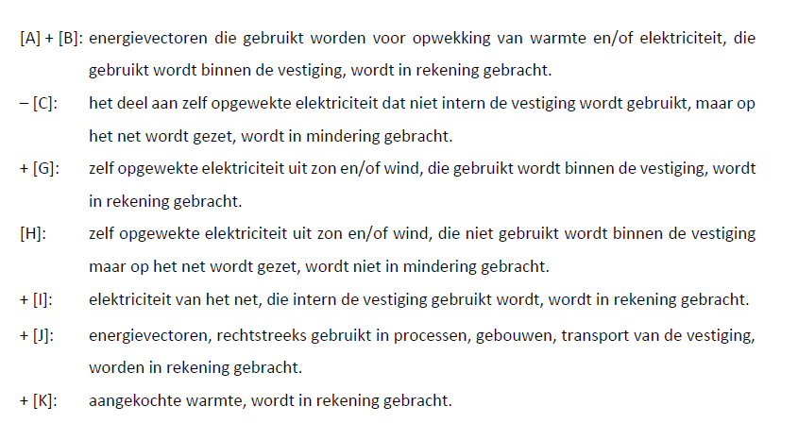
elektriciteitsnet

 |  | vestiging
 |  |  |  | [I] elektriciteit |  | [H] elektriciteit

WKK
gebouw / proces / transport
eigen HEB
(wind / zon)
 |  |  | [C] elektricteit
[A] brandstof |  |  | [D] elektriciteit |  | [G] elektriciteit
 |  |  | [E] warmte

 |  |  |  |  |  |  | [J] brandstoffen
stoomketel
[B] brandstof |  |  | [F] warmte |  |  |  | [K] aangekochte warmte

 | finaal energiegebruik = [A] + [B] - [C] + [G] + [I] + [J] + [K]

